W00010-243686
订单号 | 名称 | 物料编码 | 材质 | 图片 | 尺码 | 数量 | 单价 | 下单日期 | 回货日期 | 地址
W00010-243686 | 主标/热转移 | F2430011590 | 6.5*4.6/CM/1色/95%莫代尔5%氨纶/G3928067款（SUMMERLSTOPJ）/BATCH#10202024 | 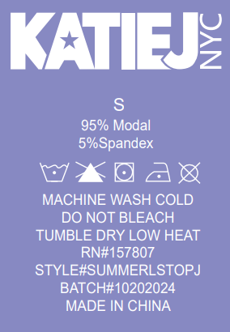 | L | 18 | 0.41 | 2024-10-31 | 加急
 |  | F2430011590 |  |  | M | 18
 |  | F2430011590 |  |  | S | 20
 |  | F2430011590 |  |  | XS | 20
W00010-243686 | 主标/热转移 | F2430011591 | 6.5*4.6/CM/1色/95%莫代尔5%氨纶/G3928068款（SUMMERLSTOPT）/BATCH#10202024 | 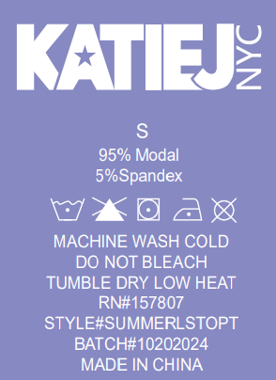 | XL | 99 | 0.41 | 2024-10-31 | 加急
 |  | F2430011591 |  |  | L | 110
 |  | F2430011591 |  |  | M | 121
 |  | F2430011591 |  |  | S | 110
W00010-243686 | 主标/热转移 | F2430011594 | 6.5*4.6/CM/1色/95%莫代尔5%氨纶/G3936086款（SUMMERROPANTJ）/BATCH#10202024 | 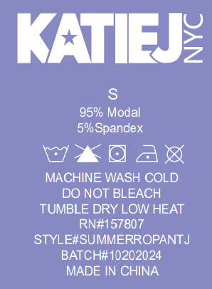 | L | 46 | 0.41 | 2024-10-31 | 加急
 |  | F2430011594 |  |  | M | 48
 |  | F2430011594 |  |  | S | 53
 |  | F2430011594 |  |  | XS | 52
W00010-243686 | 主标/热转移 | F2430011595 | 6.5*4.6/CM/1色/95%莫代尔5%氨纶/G3936087款（SUMMERROPANTT）/BATCH#10202024 | 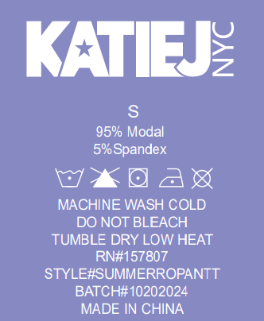 | XL | 221 | 0.41 | 2024-10-31 | 加急
 |  | F2430011595 |  |  | L | 243
 |  | F2430011595 |  |  | M | 265
 |  | F2430011595 |  |  | S | 243
W00010-243686 | 主标/热转移 | F2430011596 | 6.5*4.6/CM/1色/95%莫代尔5%氨纶/G3932007款（SUMMERSQNKTANKJ）/BATCH#10202024 | 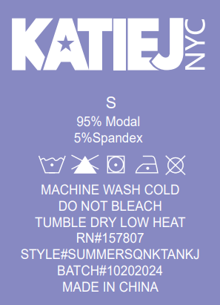 | L | 31 | 0.41 | 2024-10-31 | 加急
 |  | F2430011596 |  |  | M | 32
 |  | F2430011596 |  |  | S | 36
 |  | F2430011596 |  |  | XS | 35
W00010-243686 | 主标/热转移 | F2430011597 | 6.5*4.6/CM/1色/95%莫代尔5%氨纶/G3932008款（SUMMERSQNKTANKT）/BATCH#10202024 | 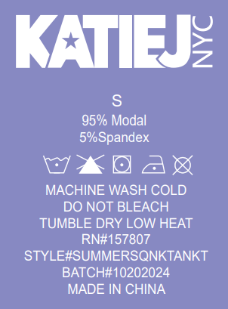 | XL | 103 | 0.41 | 2024-10-31 | 加急
 |  | F2430011597 |  |  | L | 110
 |  | F2430011597 |  |  | M | 116
 |  | F2430011597 |  |  | S | 110
W00010-243686 | 主标/热转移 | F2430011598 | 6.5*4.6/CM/1色/95%莫代尔5%氨纶/G3932010款(SUMMERHALTERT)/BATCH#10202024 | 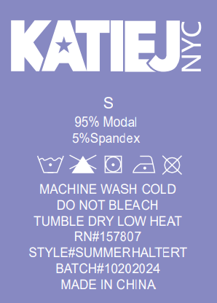 | XL | 38 | 0.41 | 2024-10-31 | 加急
 |  | F2430011598 |  |  | L | 45
 |  | F2430011598 |  |  | M | 52
 |  | F2430011598 |  |  | S | 45

